상품제안서
이노젠 M4 프리미엄 미니 마사지건 | 상품코드: S29120

 |  |  |  |  |  |  | 02-713-8555 | www.synergygift.co.kr
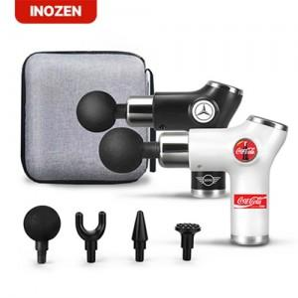

【상세/제작정보】

【인쇄/포장옵션】 | 실크 / 포장지포장

【공급단가】 | 수량 | 30~ | 100~ | 300~ | 500~ | 1,000~
*VAT별도 | 블랙 | 16,890원 | 15,900원 | 15,180원 | 14,890원 | 14,680원
 | 화이트 | 16,890원 | 15,900원 | 15,180원 | 14,890원 | 14,680원

【상품 URL】 | https://www.synergygift.co.kr:443/src/goods_detail.php?gdno=29120

